상품제안서
완자문가죽명함지갑 | 상품코드: F08488

 |  |  |  |  |  |  | 02-412-0044 | www.easy1.co.kr
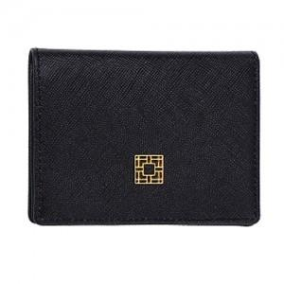

【상세/제작정보】 | 조각비는 수량 상관없이 비용추가 됩니다.

【인쇄/포장옵션】 | 불박 / 포장지포장

【공급단가】 | 수량 | 100~ | 300~ | 500~ | 1,000~ | 3,000~
*VAT별도 | 단가 | 21,790원 | 20,790원 | 20,020원 | 19,250원 | 18,480원

【상품 URL】 | http://www.easy1.co.kr/src/goods_detail.php?gdno=8488

